GET (LIST USERS)
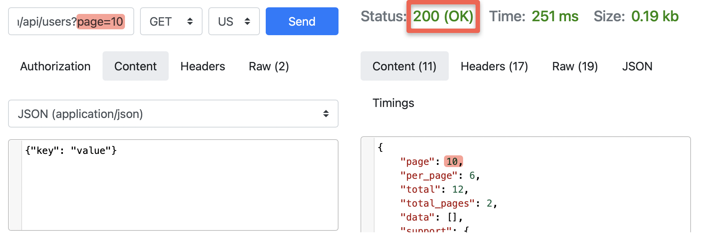
Метод | GET (LIST USERS)
Опис | Endpoint. https://reqres.in/api/userspage?page=2, при передачі запиту на невалідну сторінку, повертає некоректний статус.
Дані | https://reqres.in/api/userspage?page=2
Очікуваний результат | При запиті на неіснуючу сторінку маємо отримати код відповіді 404 (Not Found)
Фактичний результат | При запиті на неіснуючу сторінку отримуємо код відповіді 200 (OK)
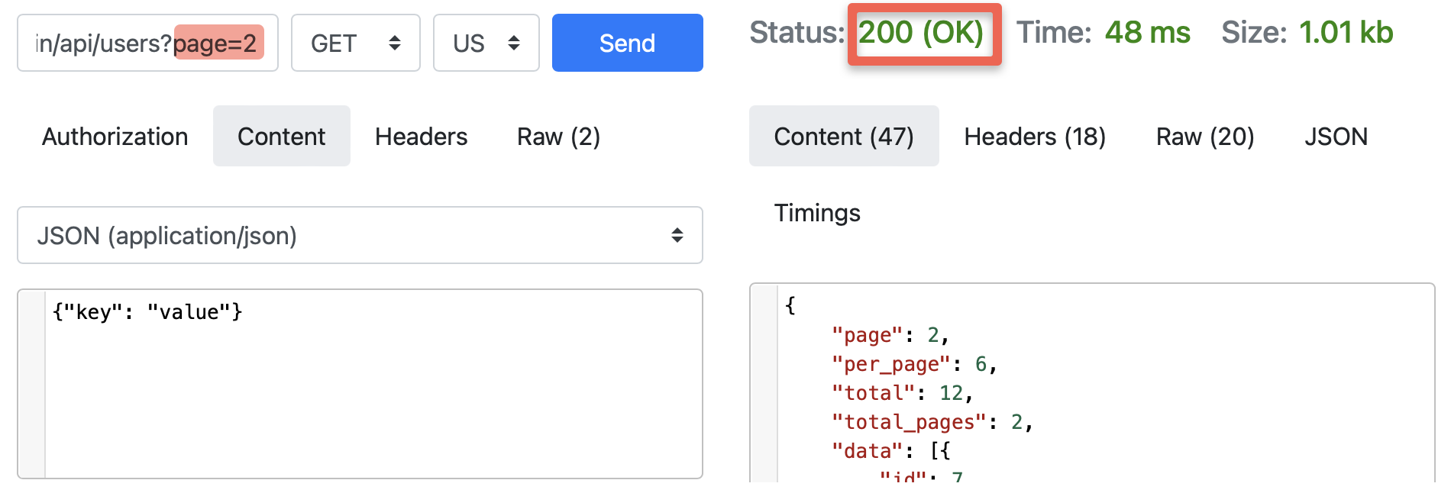
Screenshoot

PUT (UPDATE)
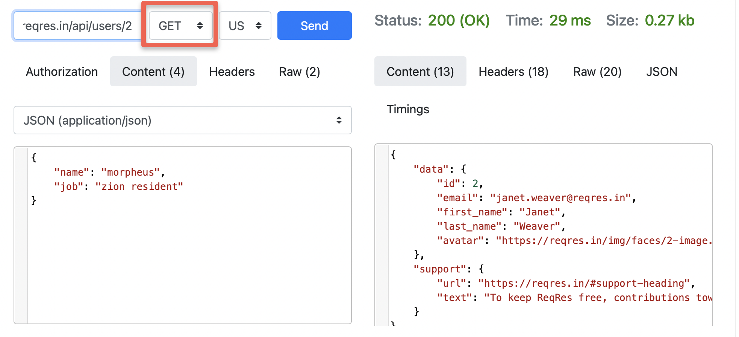
Метод | PUT (UPDATE)
Опис | Оновлені дані користувача не зберігаються при перевірці методом GET
Дані | https://reqres.in/api/users/2 { "name": "morpheus", "job": "zion resident" }
Очікуваний результат | Дані, оновлені методом PUT, відображаються при перевірці методом GET
Фактичний результат | Дані не оновлені
Screenshoot

PATCH (UPDATE)
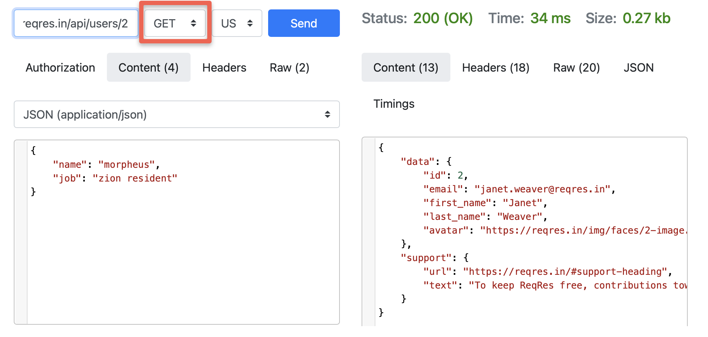
Метод | PATCH (UPDATE)
Опис | Оновлені дані користувача не зберігаються при перевірці методом GET
Дані | https://reqres.in/api/users/2 { "name": "morpheus", "job": "zion resident" }
Очікуваний результат | Дані, частково оновлені методом PATCH, відображаються при перевірці методом GET
Фактичний результат | Дані не оновлені
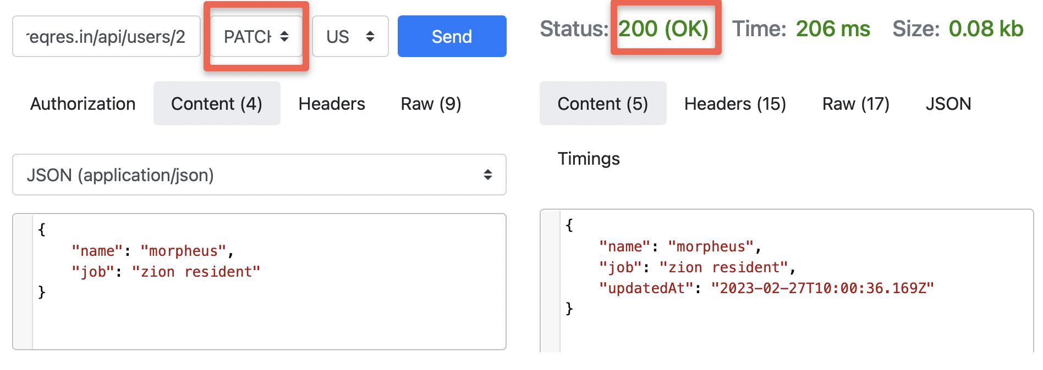
Screenshoot

DELETE
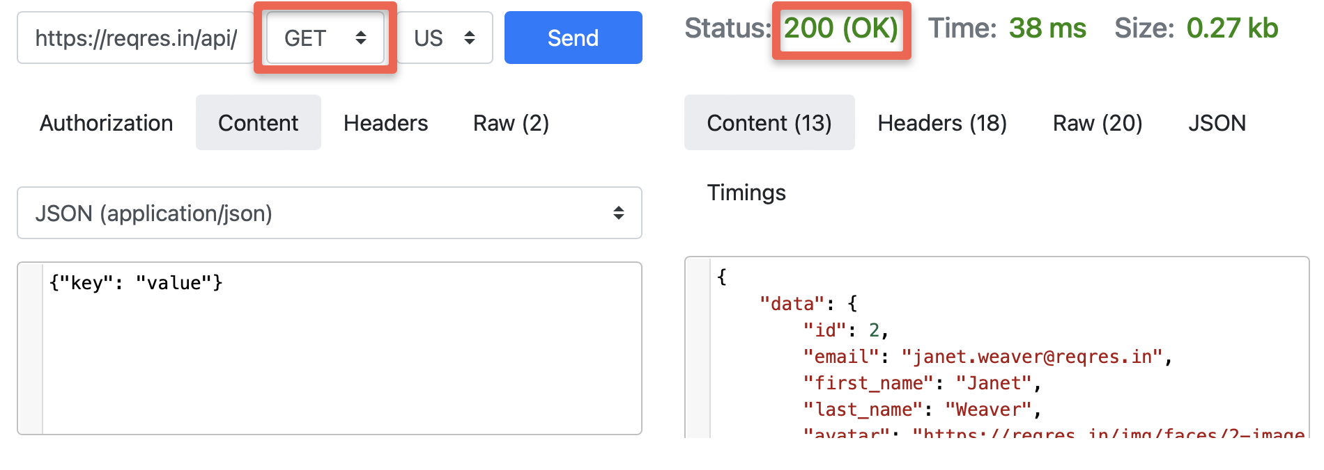
Метод | DELETE
Опис | Видалений користувач id=2 відображається в списку при виконанні запиту GET https://reqres.in/api/users/2 або https://reqres.in/api/users?page=1
Дані | https://reqres.in/api/users/2
Очікуваний результат | При виконанні запиту GET https://reqres.in/api/users/2 повинна повертатись відповідь 404
Фактичний результат | Дані не видалені. Запит GET повертає відповідь 200 (ОК) і дані про користувача
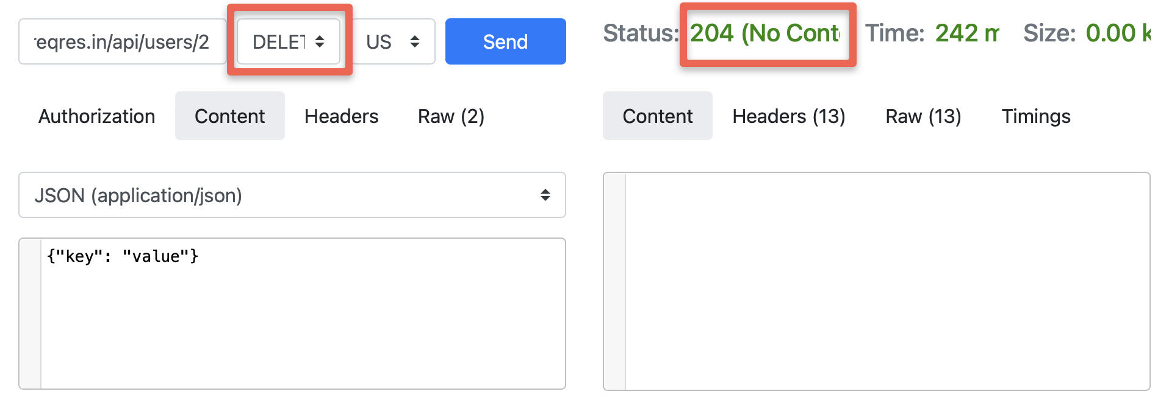
Screenshoot

POST (REGISTER - SUCCESSFUL)
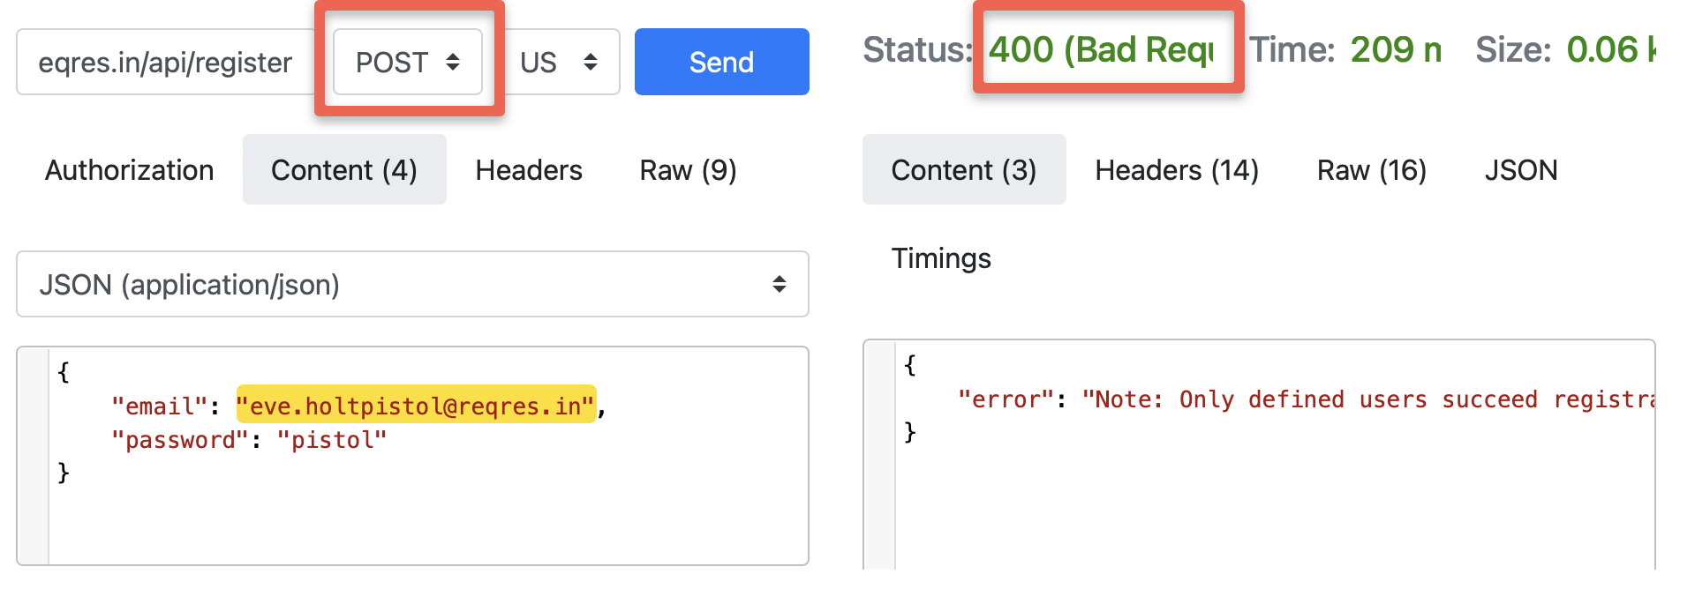
Метод | POST (REGISTER - SUCCESSFUL)
Опис | При зміні значення паролю повертається некоректна відповідь сервера
Дані | https://reqres.in/api/register { "email": "eve.holt@reqres.in", "password": "pistol" }
Очікуваний результат | При зміні значення паролю повинна повертатись помилка з кодом статусу 400 (Bad Request)
Фактичний результат | При зміні значення паролю повертається відповідь 200
Screenshoot

POST (LOGIN - SUCCESSFUL)
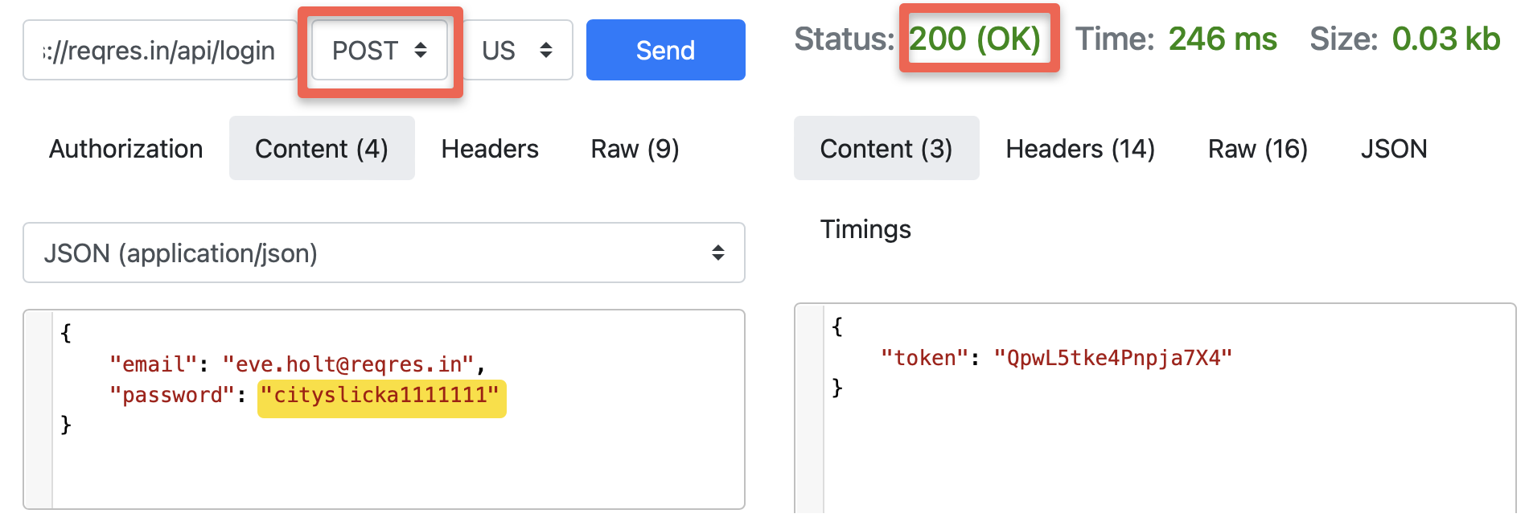
Метод | POST (LOGIN - SUCCESSFUL)
Опис | При зміні значення паролю повертається некоректна відповідь сервера
Дані | https://reqres.in/api/login { "email": "eve.holt@reqres.in", "password": "cityslicka" }
Очікуваний результат | При зміні значення паролю повинна повертатись помилка з кодом статусу 400 (Bad Request)
Фактичний результат | При зміні значення паролю повертається відповідь 200
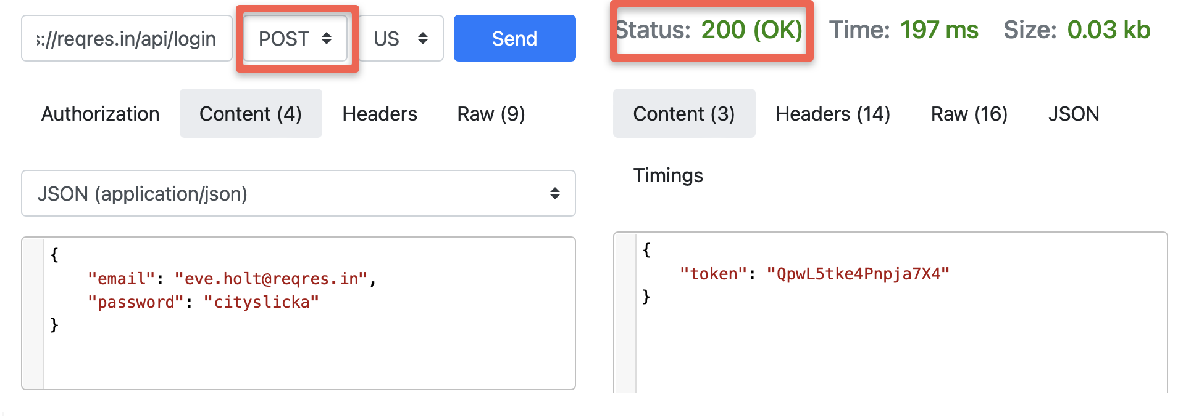
Screenshoot

